EULER
 |  |  |  | FORMULA

EULER
 |  | p= | 0.03
 |  | q= | 0.38
 |  | M= | 1000000

t(mes) | N(t) | h | f(t,N)
0 | 0 | 1 | 30000
1 | 30000 |  | 40158
2 | 70158 |  | 52684.884914
3 | 122842.88491 |  | 67260.667458
4 | 190103.55237 |  | 82803.286293
5 | 272906.83866 |  | 97215.699348
6 | 370122.53801 |  | 107486.42491
7 | 477608.96292 |  | 110481.21487
8 | 588090.17779 |  | 104408.54049
9 | 692498.71827 |  | 90143.850968
10 | 782642.56924 |  | 71163.730583
11 | 853806.29982 |  | 51817.829843
12 | 905624.12967 |  | 35309.520974

RUNGE-HUTTA
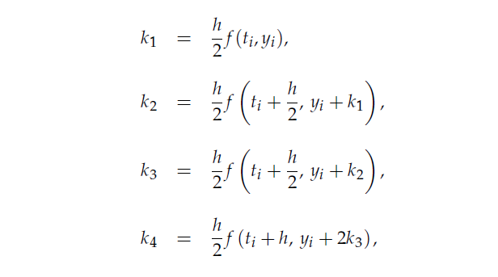

 | p= | q= | M= |  |  |  |  |  |  | A | B
 | 0.03 | 0.38 | 1000000 | A |  |  |  | B
 |  |  |  | A |  | B
t | y euler | f(t,y) | h | ti + (h/2) | K1=(h/2) f(ti, yi) | yi + (h/2)(ti, yi) | k2 | yi + k2 | k3 | ti +h | yi +2* k3 | k4 | y runge i
0 | 0 | 30000 | 1 | 0.5 | 15000 | 15000 | 17582.25 | 17582.25 | 18018.158002 | 1 | 36036.316004 | 21059.618247 | 35753.478084
1 | 30000 | 40158 |  | 1.5 | 20079 | 50079 | 23287.322814 | 53287.322814 | 23785.769126 | 2 | 77571.538251 | 27431.72392 | 77218.969267
2 | 70158 | 52684.884914 |  | 2.5 | 26342.442457 | 96500.442457 | 30118.233705 | 100276.23371 | 30637.82952 | 3 | 131433.65904 | 34718.677053 | 131015.74865
3 | 122842.88491 | 67260.667458 |  | 3.5 | 33630.333729 | 156473.21864 | 37730.878313 | 160573.76323 | 38201.461212 | 4 | 199245.80734 | 42325.226853 | 198782.96479
4 | 190103.55237 | 82803.286293 |  | 4.5 | 41401.643146 | 231505.19552 | 45330.424661 | 235433.97703 | 45669.406048 | 5 | 281442.36447 | 49202.550924 | 280971.5042
5 | 272906.83866 | 97215.699348 |  | 5.5 | 48607.849674 | 321514.68834 | 51624.448444 | 324531.28711 | 51782.069545 | 6 | 376470.97775 | 53953.64566 | 376031.68243
6 | 370122.53801 | 107486.42491 |  | 6.5 | 53743.212455 | 423865.75047 | 55040.693192 | 425163.2312 | 55058.448559 | 7 | 480239.43513 | 55222.217287 | 479843.77576
7 | 477608.96292 | 110481.21487 |  | 7.5 | 55240.607433 | 532849.57036 | 54302.228533 | 531911.19145 | 54327.850542 | 8 | 586264.66401 | 52292.127511 | 585873.26062
8 | 588090.17779 | 104408.54049 |  | 8.5 | 52204.270243 | 640294.44803 | 49155.902171 | 637246.07996 | 49362.376372 | 9 | 686814.93053 | 45566.810571 | 686359.39042
9 | 692498.71827 | 90143.850968 |  | 9.5 | 45071.925484 | 737570.64376 | 40712.876296 | 733211.59457 | 41168.172991 | 10 | 774835.06426 | 36525.954653 | 774285.37784
10 | 782642.56924 | 71163.730583 |  | 10.5 | 35581.865291 | 818224.43453 | 30985.943243 | 813628.51248 | 31606.631983 | 11 | 845855.83321 | 27085.073603 | 845259.93236
11 | 853806.29982 | 51817.829843 |  | 11.5 | 25908.914921 | 879715.21475 | 21909.37936 | 875715.67918 | 22543.433211 | 12 | 898893.16625 | 18784.608471 | 898339.34934
12 | 905624.12967 | 35309.520974 |  | 12.5 | 17654.760487 | 923278.89015 | 14609.463066 | 920233.59273 | 15143.204341 | 13 | 935910.53835 | 12357.92241 | 935463.4689

t | y runge i
0 | 35753.478084
1 | 77218.969267
2 | 131015.74865
3 | 198782.96479
4 | 280971.5042
5 | 376031.68243
6 | 479843.77576
7 | 585873.26062
8 | 686359.39042
9 | 774285.37784
10 | 845259.93236
11 | 898339.34934
12 | 935463.4689

